邮件提醒格式需求文档
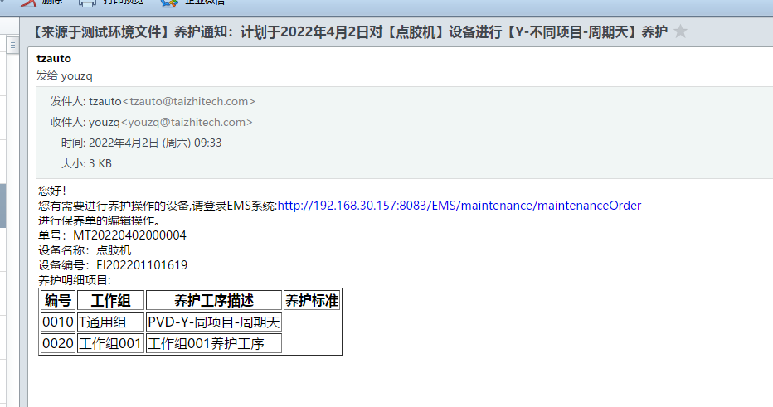
逻辑参考云天（是否适配）

提醒功能点单据 | 触发时机 | 目前已有邮件提醒功能 | 待补 | 频率
点检单 | 创建 | 创建 |  | 有单据触发
保养单 | 创建 | 创建 |  | 有单据触发
仪器校准 | 创建 | 创建 |  | 有单据触发 |  | 序号 | 单据号 | 设备编号 | 设备名称 | 单据类型
维修单 | 创建 | 创建 |  | 有单据触发
保养待复机单 | 创建 | / | 创建 | 有单据触发
维修待复机单 | 创建 | / | 创建 | 有单据触发
备品备件安全库存 | 定时触发 | / | 创建 | 指定时间：天/次 （09:00:00)
借机单 | 待签核 | / | 待签核 | 有单据触发
 | 还机提醒 | / | 还机提醒 | 有单据触发
 |  |  |  |  |  | 序号 | 备品备件编码 | 备品备件名称 | 资产型号 | 最大安全库存 | 当前库存
邮件群组可配置人员

邮件提醒格式：单据类型 |  |  |  |  | 邮件提醒格式：备品备件

收件人： 发件人： 时间：年月日时分秒 邮件主旨： 邮件正文： 您好！ 您有待处理的_________单据，请登录EMS系统：__________________________; 进行处理；谢谢 相关信息如下： |  |  |  |  | 收件人： 发件人： 时间：年月日时分秒 邮件主旨： 邮件正文： 您好！ 您有____ 库存异常，请登录EMS系统：__________________________; 进行处理；谢谢 相关信息如下：

现有模板：

